Original
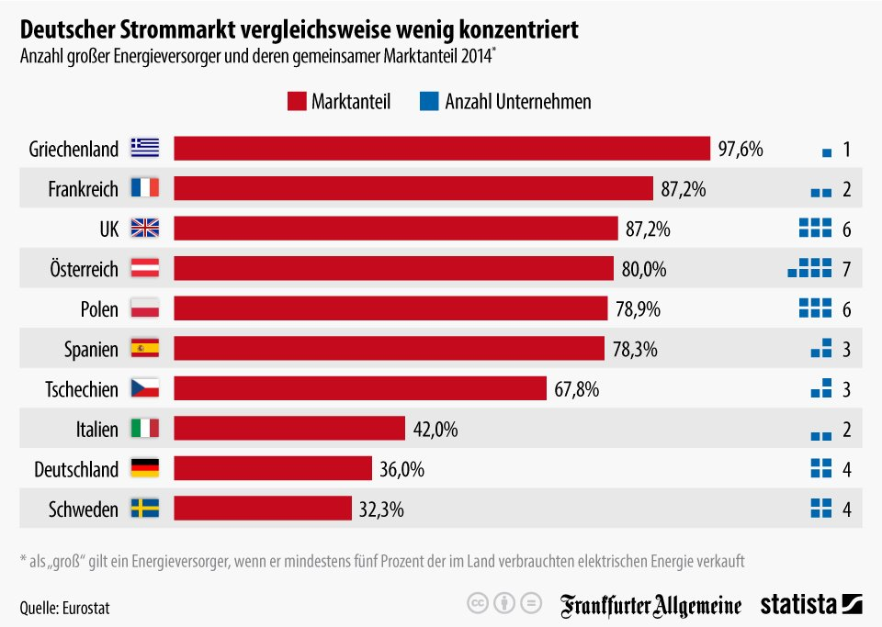
 |  |  | Was uns daran nicht gefällt:
 |  | 1. | Wie kommt es zu der Auswah dieser Länder? Welche Bedeutung haben gerade diese Länder für das Thema Konzentration am Strommmarkt? Es handelt sich um Mitgliedländer der EU, aber bei weitem nicht alle. Die Quelle Eurostat weist darauf hin, dass die Analyse im Ursprung eine der EU-Länder war.

 |  | 2. | Warum wird die Konzentration rein national dargestellt? Warum nicht europäischer Anteil oder Weltanteil? Einige der europäischen Striomkonzerne sind führend weltweit.
 |  | 3.
 |  | 4. | Einige der größten Stromkonzerne sind in Frankreich und Deutschland beheimatet. Das geht aus der Grafik nicht hevor. Im Gegenteil, die Überschrift lenkt eigentlich davon ab.

 |  | 5. | Das Diagramm verfälscht, denn nicht die Länder sollten einzeln, sondern die Konzentration in Europa bzw. die Marktanteile der Stromkonzerne müssten gezeigt werden.
 |  | 6.
 |  | 7. | Die Anzahl der großen Energieversorger lässt kein Bild hinsichtlich der nationalen Konzentration entstehen. Dazu müssten die Anteile der großen Unternehmen erkennbar sein.
Unser Vorschlag

Quelle: | https://de.statista.com/infografik/4361/anzahl-grosser-energieversorger-und-deren-marktanteil/
In Deutschland wird häufig der große Einfluss der großen Stromkonzerne diskutiert. Laut Daten von Eurostat ist deren Marktmacht jedoch nicht so groß, wie die ihrer Kollegen in anderen Ländern. Die vier großen Unternehmen in Deutschland waren 2014 für einen Marktanteil von rund 36 Prozent verantwortlich. In Frankreich teilen sich zwei große Unternehmen 87 Prozent, im Vereinigten Königreich sechs Unternehmen 81 Prozent. Als "groß" gilt ein Energieversorger, wenn er mindestens fünf Prozent der im Land verbrauchten elektrischen Energie verkauft.
Die Grafik zeigt die Anzahl großer Energieversorger und deren gemeinsamer Marktanteil im Jahr 2014.

Ausgabe
 | Marktanteil | Ø-Marktanteil
Schweden | 32% | 8%
Deutschland | 36% | 9%
Italien | 42% | 21%
Tschechien | 68% | 23%
Spanien | 78% | 26%
Polen | 79% | 13%
Österreich | 80% | 11%
UK | 81% | 14%
Frankreich | 87% | 44%
Griechenland | 98% | 98%
Zurück
Konzentration europäischer Strommärkte (2014)
Ø-Marktanteil großer Energieversorger | █

 |  |  | Hier haben wir mangels Zugang zu den Daten den durchschnittlichen Marktanteil im jeweiligen Land dargstellt.
 |  |  | Lieber würden wir eine europäische Darstellung pro Konzern wählen. Aber uns liegen die Daten nicht vor.

Sind die verwendeten Excel-Techniken interessant? |  | Reporting mit Excel V - Diagramme

Eingabe
 | 12.2
 | 21.6
 | 27.7
Konzentration europäischer Strommärkte (2014)
Ø-Marktanteil großer Energieversorger
█

Land | Marktanteil | Anzahl Unternehmen
Griechenland | 97.60% | 1
Frankreich | 87.20% | 2
UK | 81.00% | 6
Österreich | 80.00% | 7
Polen | 78.90% | 6
Spanien | 78.30% | 3
Tschechien | 67.80% | 3
Italien | 42.00% | 2
Deutschland | 36.00% | 4
Schweden | 32.30% | 4

Mehr Informationen

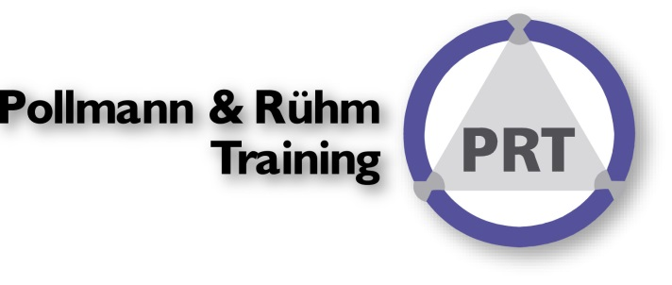
Weitere Informationen rund um das Thema erhalten Sie:
Durch den Newsletter Controlling EXCELlent
Im BLOG Controlling EXCELLent
In der XING-Gruppe Controlling meets Excel & Co.

Spontanes Feedback?

